Outline
Program Outline
Outline Screen | Ngôn ngữ lập trình
 | JavaScript
 | OutLine - Xử lý function
 | Chức năng Đăng ký bán hàng cho phép người dùng có thể đăng ký trở thành người bán hàng trên trang web, có thể đăng bán các loại sản phẩm trên shop
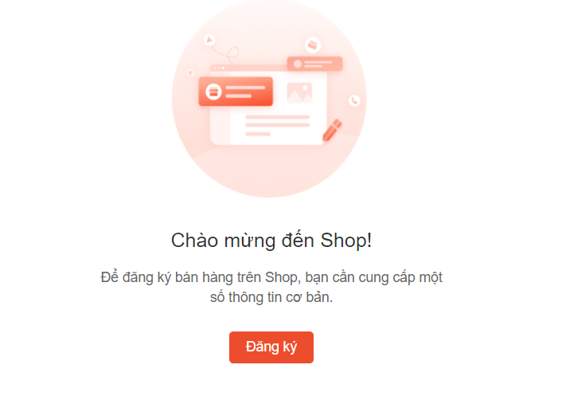
 | Xử lý khi người dùng đăng ký thành người bán
 | Xử lý cài đặt thông tin cửa hàng, Cài đặt vận chuyển, Đăng bán sản phẩm

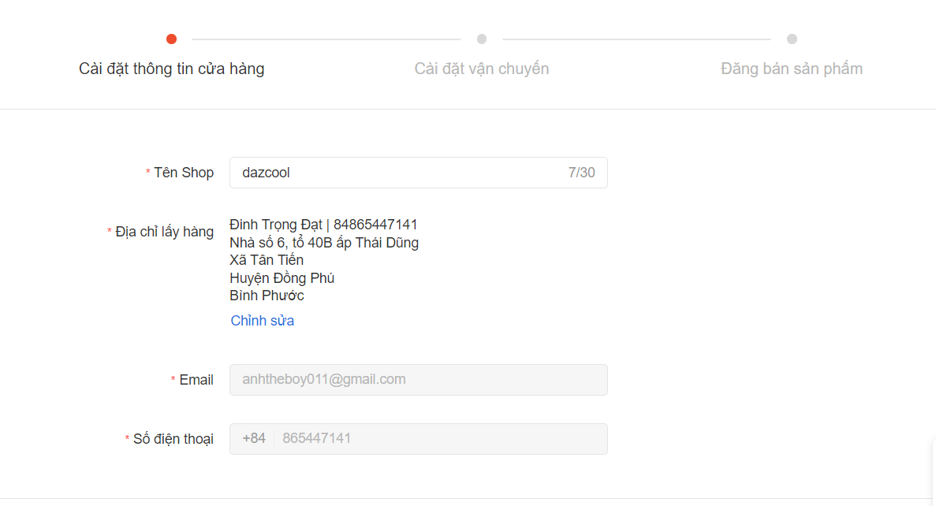

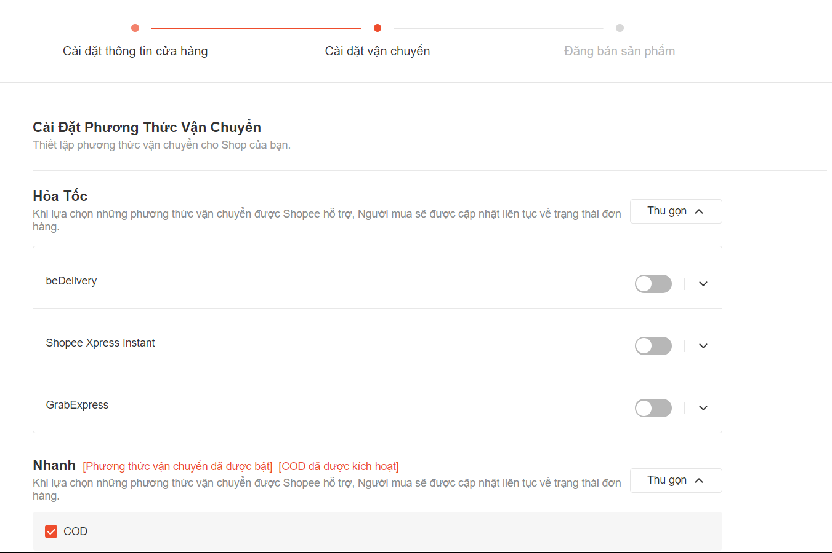

 | 